Budsjett 2025
Budsjett IL Aasguten friidrett 2025

 | 2025 | kommentar
INNTEKTER:
Inntekt andre stevner | kr 16,000.00 | St. Olavsloppet
Inntekt egne stevner | kr 14,000.00 | Åsenkarusellen
Sponsorinntekter | kr 5,000.00 | tildelt fra Hovedlaget
LAM | kr 17,500.00
MVA | kr 10,000.00

SUM INNTEKTER | kr 62,500.00
KOSTNADER:
Andre stevner | kr 10,000.00 | Startkontigent 8' og avslutning 2' St.Olavsloppet
Idrettsskole / egne stevner | kr 46,000.00 | Idrettsskole 3' Allidrett 3' Topp5 20' Åsenkarusellen 10' påmeldinger løp 10'
Lønn trenere | kr 3,000.00 | turn
Forsikringspremie | kr 2,373.00 | total årspris forsikring inkl skadeforsikring
Friidrettskretsen | kr 4,800.00 | kontingent
Lys, varme | kr 2,500.00 | strøm klubbhus
Utstyr | kr 30,000.00 | for bruk i Åsenhallen. Primært turn og allidrett.
Kontorrekvisita | kr 1,000.00 | rekvisista
Bank og kortgebyr | kr 350.00

SUM KOSTNADER | kr 100,023.00
RESULTAT | kr -37,523.00

Fordeling 2021
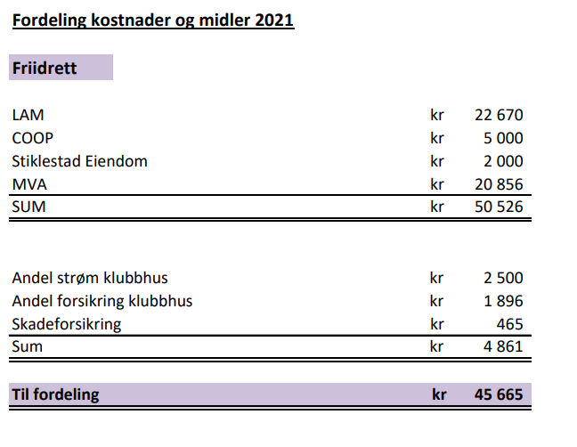

Fordeling 2020
